상품제안서
JUN-스티커 블랙 줄자 (5m) | 상품코드: F29250

 |  |  |  |  |  |  | 02-412-0044 | www.easy1.co.kr
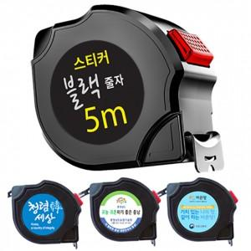

【상세/제작정보】 | 기본수량 미만 인쇄시 비용 추가. 스티커제작 및 부착가능(추가금발생) (제작비 통합20,000원, 부착비 70원)

【인쇄/포장옵션】 | 스티커 / 포장지포장

【공급단가】 | 수량 | 300~ | 500~ | 1,000~ | 3,000~ | 5,000~
*VAT별도 | 단가 | 3,510원 | 3,450원 | 3,370원 | 3,240원 | 3,100원

【상품 URL】 | https://dev.easy1.co.kr:443/src/goods_detail.php?gdno=29250

